상품제안서
코션 M1 10K 3단 자동 양우산(UPF50+) | 상품코드: S07543

 |  |  |  |  |  |  | 02-713-8555 | www.synergygift.co.kr
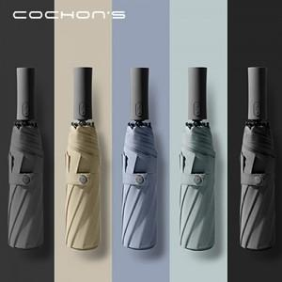 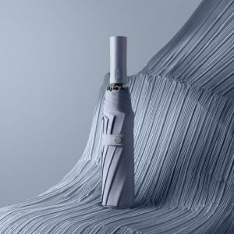 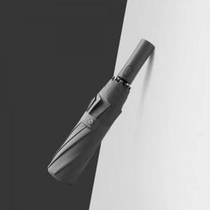

【상세/제작정보】

【인쇄/포장옵션】 | 실크, 풀칼라, 원단실크1도 / 포장지포장

【공급단가】 | 수량 | 50~ | 100~ | 500~ | 1,000~ | 2,000~
*VAT별도 | 단가 | 15,600원 | 15,360원 | 15,000원 | 14,400원 | 13,800원

【상품 URL】 | https://www.synergygift.co.kr:443/src/goods_detail.php?gdno=16022

